Sheet1
订单明细
产品名称 | 图片 | 数量 | 价格 | 金额 | 产品规格 | 打样周 期 （天） | 生产周 期 （天） | 备注
 |  |  |  |  | 尺寸(mm)
 |  |  |  |  | 展开尺寸
两对耳环盒子包材 |  | 1250 |  |  | 成品尺寸：130*95*15 | 7天 | 10天 | 两对耳针耳环，4个孔位 | 所有盒子顶部都有粘绳子 | 大货注意事项
 |  |  |  |  |  |  |  |  | 盒子高度15mm 内衬高度12mm | 1.上次戒指三角的胶被客人投诉了，这次要改进胶粘性，产品上卡后有时当天有时过两天就松了

两对耳朵盒子包材 |  | 2250 |  |  | 成品尺寸：130*95*15 | 7天 | 10天 | 之前内衬孔位
 |  |  |  |  |  |  |  |  | 寄内衬+外盒确认位置 | 2.产品比较难上卡，客人要求盒子侧面高度15mm，内衬相应的12mm高度

两对耳环盒子包材 |  | 580 |  |  | 成品尺寸：130*95*15 | 7天 | 10天 | 两对耳针耳环，孔位如图

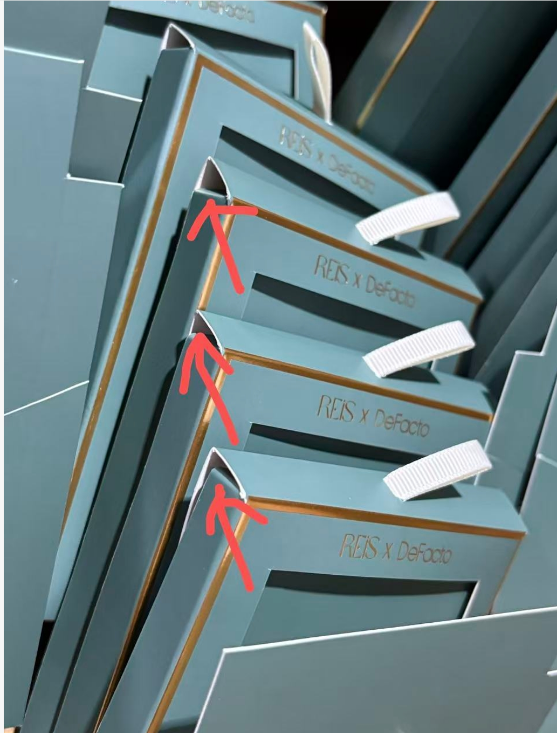
 |  |  |  |  |  |  |  |  |  | 3.盒子这里要平的不翘起来塞不进
项链 盒子包材 |  | 2600 |  |  | 成品尺寸：190*135*15 | 7天 | 10天 | 之前内衬孔位

耳环项链 盒子包材 |  | 600 |  |  | 成品尺寸：190*135*15 | 7天 | 10天 | 之前内衬孔位

手链 盒子包材 |  | 4250 |  |  | 成品尺寸：140*105*15 | 7天 | 10天 | 之前内衬孔位

手镯 盒子包材 |  | 2010 |  |  | 成品尺寸：140*105*15 | 7天 | 10天 | 手镯内衬孔位有更改等客人确认
 |  |  |  |  |  |  |  |  | 寄内衬+外盒确认位置

手掌链 盒子包材 |  | 1130 |  |  | 成品尺寸：190*135*15 | 7天 | 10天 | 之前内衬孔位

2pc戒指套装 盒子包材 |  | 1850 |  |  | 成品尺寸：140*105*15 | 7天 | 10天 | 样品收到后确认用窄的还是宽的三角垫片 | 窄三角垫片注意胶水粘性不好产品掉落客户要求加强粘性

 |  | 16520 |  | 0

